Sheet1
2023年春节慰问品采购商务报价单
序号 | 品名 | 图片 | 规格 | 数量 | 含税单价 | 小计（元） | 税率 | 备注

1 | 芦柑（中果）礼盒装 |  | 10斤/箱 | 179 |  |  |  | 规格75-80
2 | 苹果（中果）礼盒装 |  | 10斤/箱 | 179 |  |  |  | 规格75-80
3 | 良品铺子1505克坚果零食大礼包 | 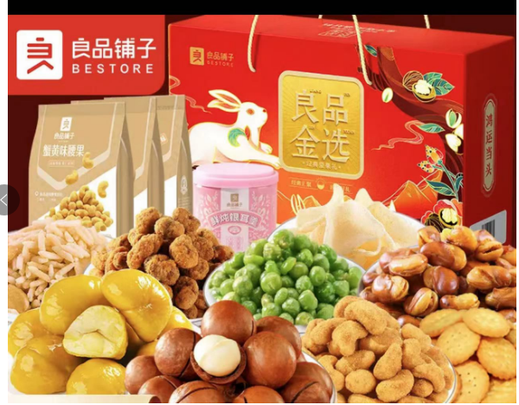 | 1505克 | 179
4 | 花生（龙岩湿烤花生） |  | 500g/包 | 179
5 | 百联葵瓜子 | 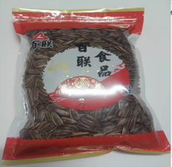 | 500g/包 | 179
6 | 糖果混合装（徐福记/金冠/俄罗斯进口混合糖巧) |  | 250克 | 179
合计总价：
 |  | 参选人： 单位名称 （加盖参选单位章）
法定代表人： （签字）
或其授权委托代理人： _（签字）
联系电话及邮箱：
编制时间： 年 月 日

